시나리오 20260320
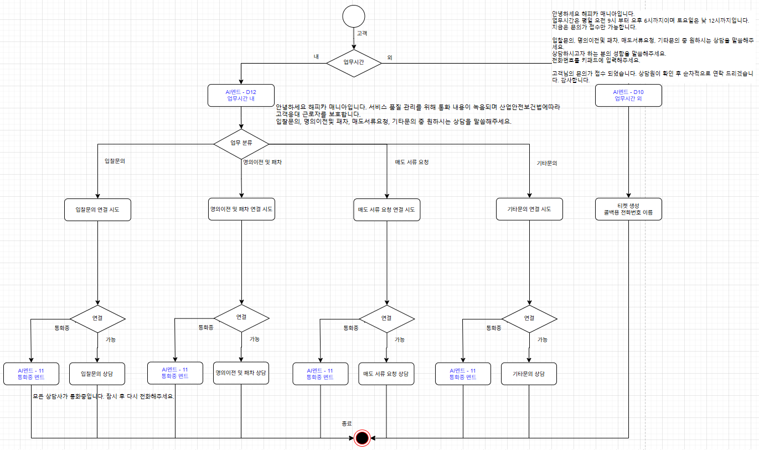
시나리오 AS-IS
 | 시간 외
 |  | 안녕하세요 해피카 매니아입니다. 지금은 모든 업무가 종료되었습니다. 업무시간은 평일 오전 9시 부터 오후 6시까지이며 토요일은 낮 12시까지입니다. 다음에 전화주시면 더욱 친절히 모시겠습니다. 감사합니다
 | 시간 내
 |  | 안녕하세요 해피카 매니아입니다. 입찰문의 일번 명의이전및 패차 문의 이번 매도서류요청 삼번 기타문의 사번 다시 듣기는 별표입니다. 직원 연결시 서비스 품질 관리를 위해 통화 내용이 녹음되며 산업안전보건법에따라 고객응대 근로자를 보호합니다.

시나리오 TO-BE 1
 | 시간 외
 |  | 안녕하세요 해피카 매니아입니다. 업무시간은 평일 오전 9시 부터 오후 6시까지이며 토요일은 낮 12시까지입니다. 지금은 문의가 접수만 가능합니다. 입찰문의, 명의이전및 패차, 매도서류요청, 기타문의 중 원하시는 상담을 말씀해주세요. 상담하시고자 하는 분의 성함을 말씀해주세요. 전화번호를 키패드에 입력해주세요. 고객님의 문의가 접수 되었습니다. 상담원이 확인 후 순차적으로 연락 드리겠습니다. 감사합니다.
 | 시간 내
 |  | 안녕하세요 해피카 매니아입니다. 서비스 품질 관리를 위해 통화 내용이 녹음되며 산업안전보건법에따라 고객응대 근로자를 보호합니다. 입찰문의는 1번, 명의이전및 패차는 2번, 매도서류요청은 3번 기타문의는 4번을 눌러주세요.
 | 통화중
 |  | 모든 상담사가 통화중입니다. 잠시 후 다시 전화해주세요.

